M2-Java-activation-Intelliji
Tài liệu này sẽ hướng dẫn mọi người cách active Intellij (hoặc Webstorm) bằng Server

Điều kiện
 | Hãy copy folder "JetbrainsCrack" đi kèm vào ổ D (hoặc ổ đĩa khác vẫn được, nhưng nhớ thay đổi đường dẫn ở Step 2)

Step 1. Chạy Intellij (chưa được kích hoạt) lên.

Step 2. Vào menu của Intellij chọn "Configure" hoặc "Help" -> "Edit Custom VM Options..."

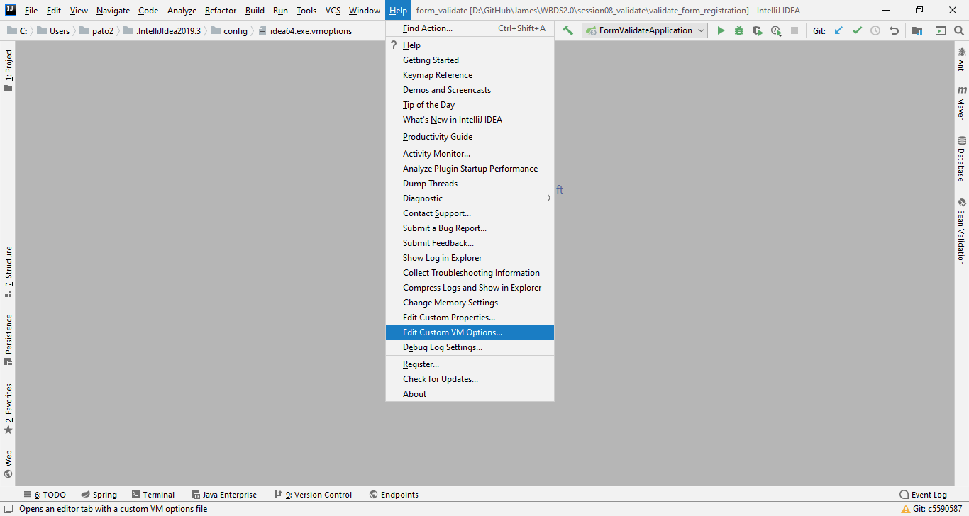

Thêm dòng code này vào dưới cùng
 | -javaagent:D:\JetbrainsCrack\jetbrains-agent.jar

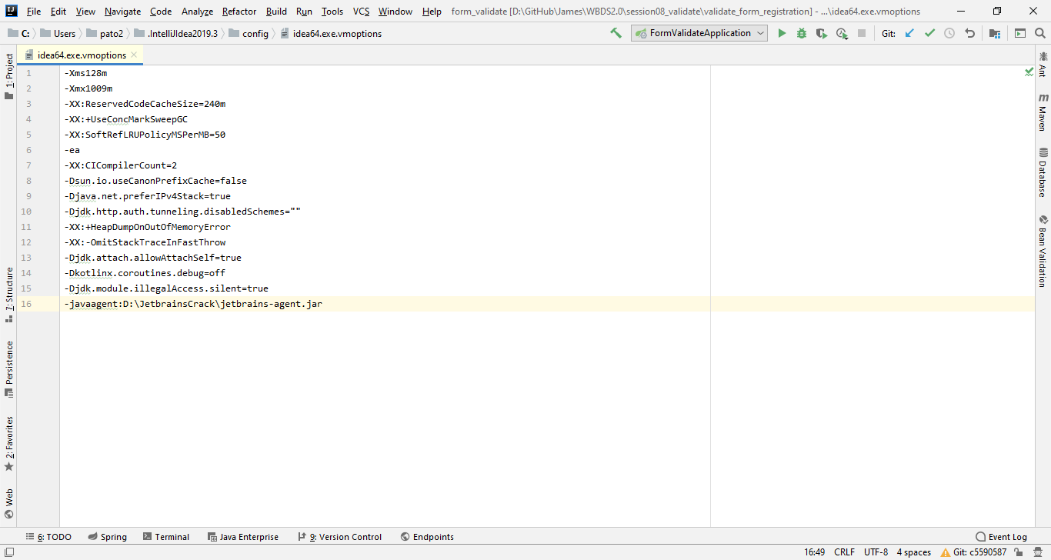

Step 3. Tắt và khởi động lại Intellij, sau đó vào menu chọn "Help" -> "Register..." hoặc "Configure" -> "Manage License..."

 | 1. Nhập vào textbox Server address, địa chỉ như bên dưới:
 |  | http://fls.jetbrains-agent.com
 | 2. Click button Active
 | 3. Click button Discover Server

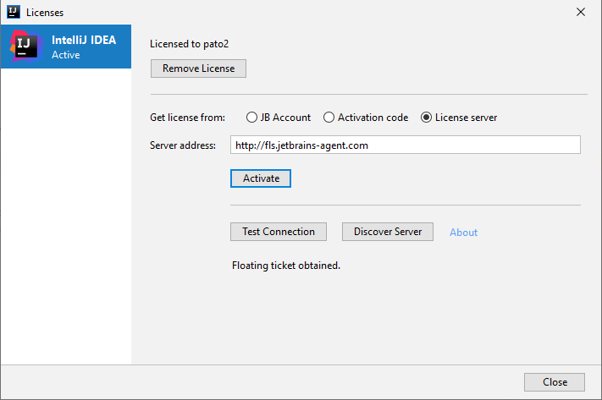

1

2
3

 | OK, vậy là Intellij đã được active :), hãy check lại license ở Help -> About
 | (Có thể làm tương tự với Webstorm)
 | Good luck!!!

